Sheet1
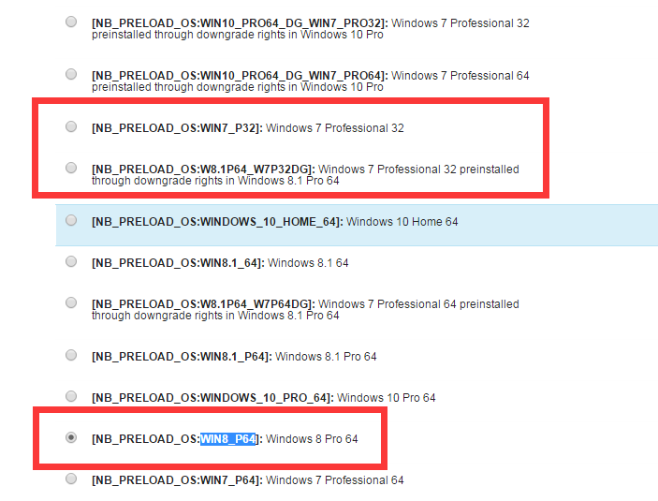

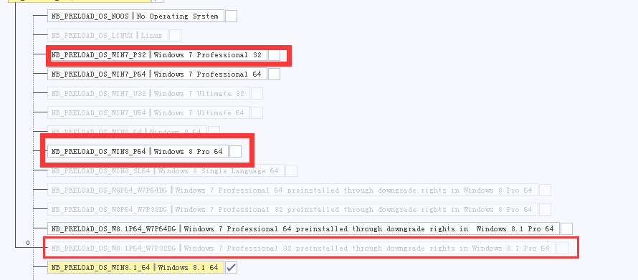

NB_SWR_DOLBY2 NB_TPM2 NB_SWAPP_ILS NB_PKG_BOX 描述有问题

os显示有问题

NB_LPK 有问题

